第1図
第１図 雇用者数、労働組合員数及び推定組織率の推移（単一労働組合）
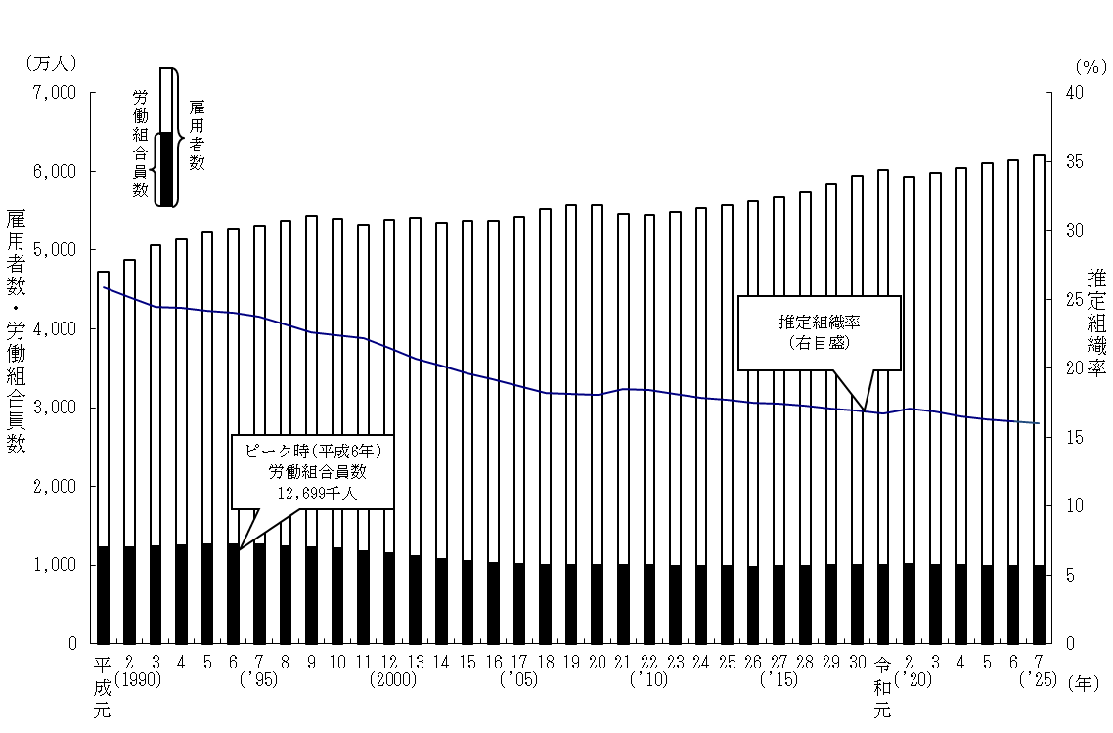

注： | 1) 「雇用者数」は、労働力調査（総務省統計局）の各年６月分の原数値である。
 | 2) 「推定組織率」は、２ページ「用語の定義 ５ 推定組織率」及び「利用上の注意 ４」を参照のこと。

